Taller JAEN
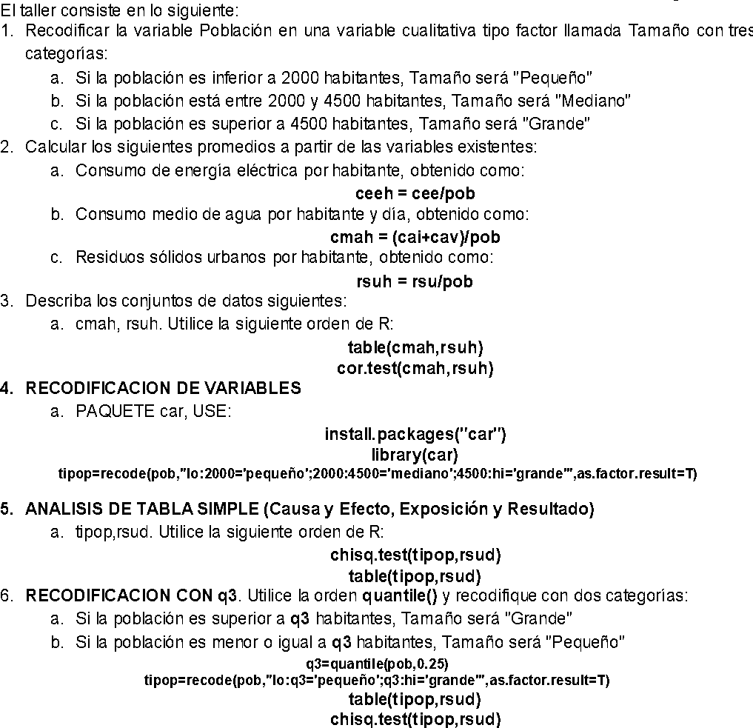
TALLER JAENINDICADORES. El fichero JaenIndicadores.xls se refiere a los municipios de la provincia de Jaén en el año 2001, e incluye las siguientes variables:

Variables | Descripción
mun | Nombre del municipio
cee | CONSUMO DE ENERGIA ELECTRICA EN MEGAVATIOS POR HORA
cai | CONSUMO MEDIO DE AGUA EN INVIERNO, EN METROS CUBICOS POR DIA
cav | CONSUMO MEDIO DE AGUA EN VERANO, EN METROS CUBICOS POR DIA
rsud | DESTINO DE LOS RESIDUOS SOLIDOS URBANOS:
rsu | CANTIDAD DE RESIDUOS SOLIDOS URBANOS, EN TONELADAS
pob | POBLACION

Acero_Descripcion
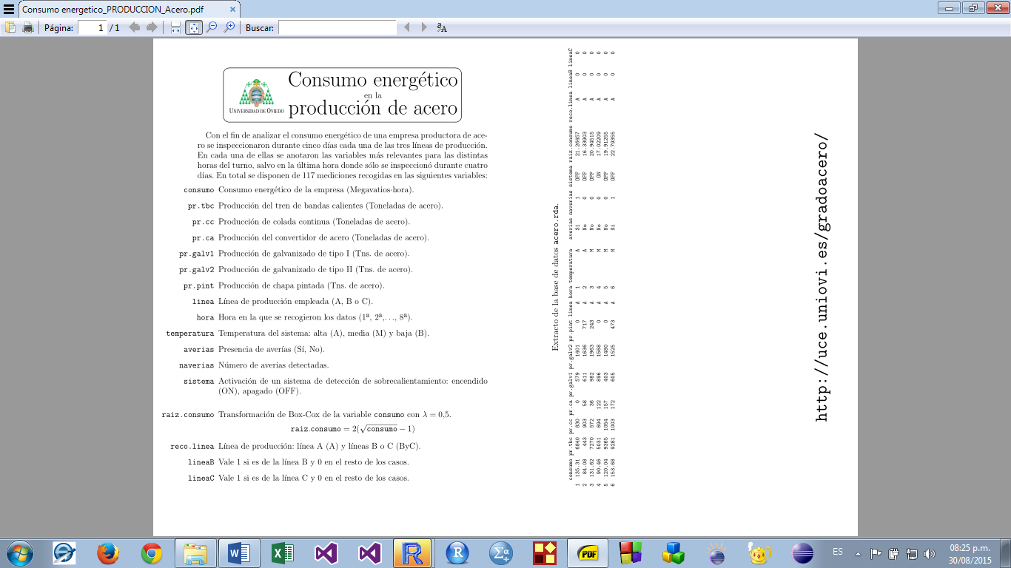

Hg_D_CAMPO_ENALDO
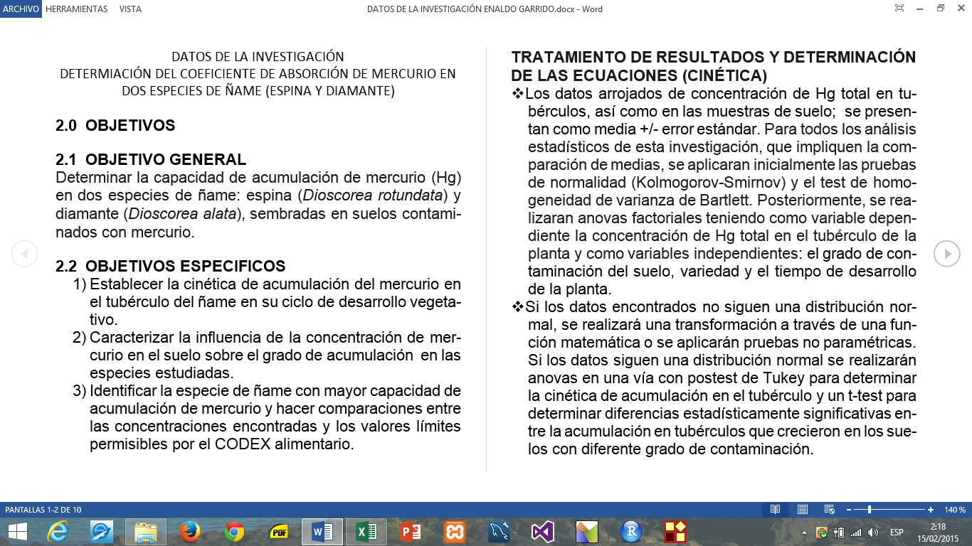
RESULTADOS CONCENTRACIÒN DE MERCURIO EN EL TUBERCULO DEL ÑAME Y EN EL SUELO
CONCENTRACION C0 (TUBERCULO)
ESPECIE | 0 DIAS |  | 94 DIAS |  | 139 DIAS |  | 186 DIAS |  | 234 DIAS |  | Promedio
DIAMANTE | TD1 | < 0,014 | RC0D3 | < 0,014 | TC0D1 | < 0,014 | TC0D2 | XX | TC0D4 | 0.025
 | TD2 | < 0,014 | RC0D7 | < 0,014 | TC0D9 | < 0,014 | TC0D5 | XX | TC0D6 | 0.021
 | TD3 | < 0,014 |  |  | TC0D12 | < 0,014 | TC0D8 | XX | TC0D11 | 0.037
 |  |  | PROM <0.014 |  | PROM < 0.014 |  | PROM XX |  | PROM 0.028 |  | 0.019
 | TE1 | < 0,014 | RC0E2 | < 0,014 | TC0E7 | < 0,014 | TC0E3 | XX | TC0E4 | 0.043
ESPINA | TE2 | < 0,014 | RC0E8 | 0,34 | TC0E9 | < 0,014 | TC0E5 | XX | TC0E6 | 0.023
 | TE3 | < 0,014 |  |  |  |  |  |  | TC0E11 | 0.028
 |  |  | PROM <0.014 |  | PROM <0.014 |  | PROM XX |  | PROM 0.031 |  | 0.02
Xx= faltan, C0 = Concentración Cero (Testigo)

CONCENTRACION C0 (SUELO)
ESPECIE | 0 DIAS |  | 94 DIAS |  | 139 DIAS |  | 186 DIAS |  | 234 DIAS |  | Promedio
 |  |  | SC0D3 | < 0,014 | SC0D1 | 0,17 | SC0D2 | < 0,014 | SC0D4 | <0,014
DIAMANTE |  |  | SC0D7 | <0.014 | SC0D9 | 0,04 | SC0D5 | < 0,014 | SC0D6 | <0,014
 | SC0 | 2,32 |  |  | SC0D12 | < 0,014 | SC0D8 | < 0,014 | SC0D11 | <0,014
 |  |  | PROM < 0.014 |  | PROM < 0.014 |  | PROM < 0.014 |  | PROM < 0.014 |  | <0.014
 |  |  | SC0E2 | < 0,014 | SC0E7 | < 0,014 | SC0E3 | < 0,014 | SC0E4 | <0,014
ESPINA |  |  | SC0E8 | <0,014 | SC0E9 | 0,45 | SC0E5 | < 0,014 | SC0E6 | <0,014
 | SC0 | 2,32 |  |  |  |  |  |  | SC0E11 | <0,014
 |  |  | PROM < 0.014 |  | PROM < 0.014 |  | PROM < 0.014 |  | PROM <0,014 |  | <0.014
FTD |  |  | 1 |  | 1 |  | XX |  | 2,0 |  | 1.33
FTE |  |  | 1 |  | 1 |  | XX |  | 2.21 |  | 1.4
FTD, FTE = Factor de Transferencia en Diamante y Espina respectivamente

CONCENTRACION C1(TUBERCULO)
ESPECIE | 0 DIAS |  | 94 DIAS |  | 139 DIAS |  | 186 DIAS |  | 234 DIAS |  | Promedio
 | TD1 | < 0,014 | RC1D1 | 1.65 | TC1D2 | 0.94 | TC1D4 | 1.28sig | TC1D3 | 0.35
DIAMANTE | TD2 | < 0,014 | RC1D6 | 1.74 | TC1D5 | 1.13 | TC1D8 | 1.14 | TC1D9 | 0.28
 | TD3 | < 0,014 | RC1D11 | 2.77sig | TC1D7 | 1.28 | TC1D12 | 1.09 | TC1D10 | 0.69sig
 |  |  | PROM 2.05sig |  | PROM 1.12 |  | PROM 1.17 |  | PROM 0.44 |  | 1.2
 |  |  | S =0.508* (0.622)** |  | S = 0.139 (0.170) |  | S = 0.080 (0.098) |  | S = 0.179 (0.219) |  | S=0.572(0.660)
 | TE1 | < 0,014 | RC1E3 | 2.35sig | TC1E2 | 1.31sig | TC1E1 | 0.74sig | TC1E7 | 0.21
ESPINA | TE2 | < 0,014 | RC1E5 | 1.55 | TC1E6 | 0.3 | TC1E4 | 0.33 | TC1E8 | 0.19
 | TE3 | < 0,014 | RC1E10 | 1.41 | RC1E9 | 0.18 | TC1E11 | 0.51 | TC1E12 | 0.63sig
 |  |  | PROM 1.77sig |  | PROM 0.60 |  | PROM 0.53 |  | PROM 0.34 |  | 0.81
 |  |  | S = 0.414 (0.507) |  | S = 0.507 (0.621) |  | S = 0.168 (0.206) |  | S = 0.203 (0.248) |  | S=0.562(0.649)
S= Desviación estándar *=n **=(n-1)

CONCENTRACION C1 (SUELO)
ESPECIE | 0 DIAS |  | 94 DIAS |  | 139 DIAS |  | 186 DIAS |  |  | 234 DIAS |  | Promedio
 |  |  | SC1D1 | 18.21 | SC1D2 | 15.24 | SC1D4 |  | 16.05 | SC1D3 | 11.72
DIAMANTE |  |  | SC1D6 | 15,80 | SC1D5 | 15.3 | SC1D8 |  | 14.23 | SC1D9 | 14.83
 | SC3 | 10.56 | RC1D11 | 17,20 | SC1D7 | 18.24 | SC1D12 |  | 13.63 | SC1D10 | 13.42
 |  |  | PROM 17.07 |  | PROM 16.26 |  | PROM 14.64 |  |  | PROM 13.32 |  | 15.32
 |  |  | SC1E3 | 14,78 | SC1E2 | 11.53 | SC1E1 | 18.55 |  | SC1E7 | 18.99
ESPINA |  |  | SC1E5 | 13,76 | SC1E6 | 11.52 | SC1E4 | 16.7 |  | SC1E8 | 16.83
 | SC3 | 10.56 | RC1E10 | 15,11 | SC1E9 | 15.78 | SC1E11 | 12.7 |  | SC1E12 | 17.2
 |  |  | PROM 14.55 |  | PROM 12.94 |  | PROM 15.98 |  |  | PROM 17.67 |  | 15.29
FTD |  |  | 0.12 |  | 0.07 |  | 0.08 |  |  | 0.03 |  | 0.08
FTE |  |  | 0.12 |  | 0.05 |  | 0.03 |  |  | 0.02 |  | 0.06
FTD, FTE = Factor de Transferencia en Diamante y Espina respectivamente
C1= Concentración Uno (Mayor concentración)

CONCENTRACION C2 (TUBERCULO)
ESPECIE | 0 DIAS |  | 94 DIAS |  | 139 DIAS |  | 186 DIAS |  | 234 DIAS |  | Promedio
 | TD1 | < 0,014 | RC2D1 | 0.76 | TC2D3 | 0.39 | TC2D2 | 0.17 | TC2D6 | 0.55
DIAMANTE | TD2 | < 0,014 | RC2D5 | 0.91 | TC2D4 | 0.19 | TC2D9 | 0.62 | TC2D10 | 0.72
 | TD3 | < 0,014 | RC2D8 | 1.6 | TC2D7 | 0.59 | TC2D12 | 0.49 | TC2D11 | 0.68
 |  |  | PROM 1.09sig |  | PROM 0.39 |  | PROM 0.43 |  | PROM 0.65 |  | 0.64
 |  |  | S= 0.366* (0.448)** |  | S = 0.163 (0.200) |  | S = 0.189 (0.232) |  | S = 0.073 (0.089) |  | S=0.278(0.321)
 | TE1 | < 0,014 | RC2E3 | 0.95 | TC2E1 | 0.65 | TC2E5 | 0.88 | TC2E8 | 0.45
ESPINA | TE2 | < 0,014 | RC2E4 | 1.38 | TC2E2 | 0.66 | TC2E6 | 0.76 | TC2E9 | 0.66
 | TE3 | < 0,014 | RC2E7 | 1.19 | TC2E12 | 0.64 | TC2E11 | 0.55 | TC2E10 | 0.49
 |  |  | PROM 1.17sig |  | PROM 0.65 |  | PROM 0.73 |  | PROM 0.53 |  | 0.77
 |  |  | S = 0.176 (0.216) |  | S = 0.008 (0.010) |  | S = 0.136 (0.167) |  | S = 0.091 (0.112) |  | S=0.242(0.279)
S= Desviación Estándar *=n **= (n-1)

CONCENTRACION C2 (SUELO)
ESPECIE | 0 DIAS |  | 94 DIAS |  | 139 DIAS |  | 186 DIAS |  | 234 DIAS |  | Promedio
 |  |  | SC2D1 | 5.86 | SC2D3 | 5.6 | SC2D2 | 8.41 | SC2D6 | 7.34
DIAMANTE |  |  | SC2D5 | 8.3 | SC2D4 | 6.96 | SC2D9 | 6.68 | SC2D10 | 5.72
 | SC2 | 8.56 | SC2D8 | 9.72 | SC2D7 | 5.91 | SC2D12 | 6.06 | SC2D11 | 6.85
 |  |  | PROM 7.96 |  | PROM 6.16 |  | PROM 7.05 |  | PROM 6.64 |  | 6.95
 |  |  | SC2E3 | 10.84 | SC2E1 | 7.38 | SC2E5 | 7.88 | SC2E8 | 8.73
ESPINA |  |  | SC2E4 | 8.9 | SC2E2 | 8.27 | SC2E6 | 6.98 | SC2E9 | 9.61
 | SC2 | 8.56 | SC2E7 | 8.77 | SC2E12 | 8.19 | SC2E11 | 9.96 | SC2E10 | 8.42
 |  |  | PROM 9.5 |  | PROM 7.95 |  | PROM 8.27 |  | PROM 8.92 |  | 8.66
FTD |  |  | 0.14 |  | 0.06 |  | 0.06 |  | 0.1 |  | 0.09
FTE |  |  | 0.12 |  | 0.08 |  | 0.09 |  | 0.06 |  | 0.09
FTD, FTE = Factor de Transferencia en Diamante y Espina respectivamente
C2= Concentración Dos (Mediana concentración)

CONCENTRACION C3 (TUBERCULO)
ESPECIE | 0 DIAS |  | 94 DIAS |  | 139 DIAS |  | 186 DIAS |  | 234 DIAS |  | Promedio
 | TD1 | < 0,014 | RC3D5 | 0.46 | TC3D1 | 0.16 | TC3D2 | 0.09 | TC3D9 | 0.16
DIAMANTE | TD2 | < 0,014 | RC3D8 | 0.3 | TC3D3 | 0.18 | TC3D4 | 0.12 | TC3D11 | 0.18
 | TD3 | < 0,014 | RC3D10 | 0.36 | TC3D7 | 0.12 | TC3D6 | 0.17 | TC3D12 | 0.14
 |  |  | PROM 0.37sig |  | PROM 0.15 |  | PROM 0.13 |  | PROM 0.16 |  | 0.2
 |  |  | S=0.066* (0.081)** |  | S = 0.025 (0.031) |  | S = 0.033 (0.041) |  | S = 0.016 (0.020) |  | S=0.097(0.112)
 | TE1 | < 0,014 | RC3E2 | 0.26 | TC3E7 | 0.12 | TC3E1 | 0.064 | TC3E6 | 0.073
ESPINA | TE2 | < 0,014 | RC3E5 | 0.73 | TC3E8 | 0.06 | TC3E3 | 0.038 | TC3E9 | 0.12
 | TE3 | < 0,014 | RC3E12 | 0.3 |  |  | TC3E11 | 0.06 | TC3E10 | 0.12
 |  |  | PROM 0.43sig |  | PROM 0.09 |  | PROM 0.05 |  | PROM 0.10 |  | 0.17
 |  |  | S = 0.213 (0.261) |  | S = 0.030 (0.042) |  | S = 0.012 (0.015) |  | S = 0.023 (0.028) |  | S=0.153(0.176)
S= Desviación Estándar *=n **= (n-1)

CONCENTRACION C3(SUELO)
ESPECIE | 0 DIAS |  | 94 DIAS |  | 139 DIAS |  | 186 DIAS |  | 234 DIAS |  | Promedio
 |  |  | SC3D5 | 2.69 | SC3D1 | 2.61 | SC3D2 | 2.29 | SC3D9 | 2.83
DIAMANTE |  |  | SC3D8 | 3.73 | SC3D3 | 2.8 | SC3D4 | 2.11 | SC3D11 | 1.95
 | SC2 | 6.98 | SC3D10 | 2.96 | SC3D7 | 3.01 | SC3D6 | 1.65 | SC3D12 | 2.13
 |  |  | PROM 3.13 |  | PROM 2.81 |  | PROM 2.02 |  | PROM 2.30 |  | 2.57
 |  |  | SC3E2 | 4.24 | SC3E7 | 2.46 | SC3E1 | 3.43 | SC3E6 | 2.77
ESPINA |  |  | SC3E5 | 3.62 | SC3E8 | 1.92 | SC3E3 | 1.53 | SC3E9 | 2.94
 | SC2 | 6.98 | SC3E12 | 3.57 |  |  | SC3E11 | 2.86 | SC3E10 | 1.82
 |  |  | PROM 3.81 |  | PROM 2.19 |  | PROM 2.61 |  | PROM 2.51 |  | 2.78
FTD |  |  | 0.12 |  | 0.05 |  | 0.06 |  | 0.07 |  | 0.08
FTE |  |  | 0.11 |  | 0.04 |  | 0.02 |  | 0.04 |  | 0.06
FTD, FTE = Factor de Transferencia en Diamante y Espina respectivamente
C3= Concentración Tres (Menor concentración)
Comparación de la concentración de mercurio en el tubérculo (Hg-T) entre días por especie, por concentración en el sustrato. (p<0.005)

Especie | Días | C1 |  |  | C0
 |  | (Hg-T)m ± sd* | Min - Max | n | (Hg-T)m ± sd | Min - Max | n
 | 0 | <0.014 | - - | 3
 | 94 | 2.05 ± 0.622 | 1.65 – 2.77 | 3
Diamante | 139 | 1.12 ± 0.170 | 0.94 – 1.46 | 3
 | 186 | 1.17 ± 0.098 | 1.09 – 1.28 | 3
 | 234 | 0.44 ± 0.219 | 0.28 – 0.69 | 3

 | 0 | <0.014 | - - | 3
 | 94 | 1.77 ± 0.507 | 1.41 – 2.35 | 3
Espina | 139 | 0.60 ± 0.621 | 0.18 – 1.31 | 3
 | 186 | 0.53 ± 0.206 | 0.33 – 0.74 | 3
 | 234 | 0.34 ± 0.248 | 0.19 – 0.63 | 3

C1= Mayor concentración en el sustrato, C0 = concentración testigo.
Sd* = Desviación estándar con (n-1)

Especie | Días | C2 |  |  | C0
 |  | (Hg-T)m ± sd* | Min - Max | n | (Hg-T)m ± sd | Min - Max | n
 | 0 | <0.014 | - - | 3
 | 94 | 1.09 ± 0.448 | 0.76 – 1.60 | 3
Diamante | 139 | 0.39 ± 0.200 | 0.19 – 0.59 | 3
 | 186 | 0.43 ± 0.232 | 0.17 – 0.62 | 3
 | 234 | 0.65 ± 0.089 | 0.55 – 0.72 | 3

 | 0 | <0.014 | - - | 3
 | 94 | 1.17 ± 0.216 | 0.95 – 1.38 | 3
Espina | 139 | 0.65 ± 0.010 | 0.64 – 0.66 | 3
 | 186 | 0.73 ± 0.167 | 0.55 – 0.88 | 3
 | 234 | 0.53 ± 0.112 | 0.45 – 0.66 | 3

C2= Mediana concentración en el sustrato, C0 = concentración testigo.
Sd* = Desviación estándar con (n-1)

Especie | Días | C3 |  |  | C0
 |  | (Hg-T)m ± sd* | Min - Max | n | (Hg-T)m ± sd | Min - Max | n
 | 0 | <0.014 | - - | 3
 | 94 | 0.37 ± 0.081 | 0.30 – 0.46 | 3
Diamante | 139 | 0.15 ± 0.031 | 0.12 – 0.18 | 3
 | 186 | 0.13 ± 0.041 | 0.09 – 0.17 | 3
 | 234 | 0.16 ± 0.020 | 0.14 – 0.18 | 3

 | 0 | <0.014 | - - | 3
 | 94 | 0.43 ± 0.261 | 0.26 – 0.73 | 3
Espina | 139 | 0.09 ± 0.042 | 0.06 – 0.12 | 2
 | 186 | 0.05 ± 0.015 | 0.038 – 0.064 | 3
 | 234 | 0.10 ± 0.028 | 0.073 – 0.12 | 3

C3= Menor concentración en el sustrato, C0 = concentración testigo.

alcohol_descripcion
